標準的な様式
①
松江市指定共通様式（教育・保育給付認定申請・施設等利用給付認定申請・児童クラブ入会申込用） 【令和7年10月版】

証明日は必ず記入してください。証明日がないものは無効となります。証明日から３か月以内のものを提出してください。
代表者印又は証明権限を有する者（役職者）の印で押印してください。押印がないものは無効となります。なお、雇用の形態が法人経営者、個人事業主、自営業専従者及び家族従業者(雇用保険非加入)、内職の方は、自署の場合、押印不要です。
法人経営者、個人事業主、自営業専従者及び家族従業者(雇用保険非加入)、
内職の方は、記載要領を確認の上、確定申告書の写しなど「就労に従事して
いることを証明する書類」を必ず添付してください。
出生した子が満２歳になる日が属する月の末日を超えて育児休業を取得する
場合は、育児休業中の継続利用は認められません。
職場復帰日が予定の場合は就労を事由とする施設等利用給付認定ができま
せん。職場復帰日の確定後に認定申請してください。
就労証明書
（あて先）松江市長
 |  |  |  |  |  |  |  |  |  |  |  |  |  |  | 証明日 |  |  | 西暦 |  |  |  |  | 年 |  |  | 月 |  |  | 日
 |  |  |  |  |  |  |  |  |  |  |  |  |  |  | 事業所名
㊞
 |  |  |  |  |  |  |  |  |  |  |  |  |  |  | 代表者名
市ＨＰ
 |  |  |  |  |  |  |  |  |  |  |  |  |  |  | 所在地
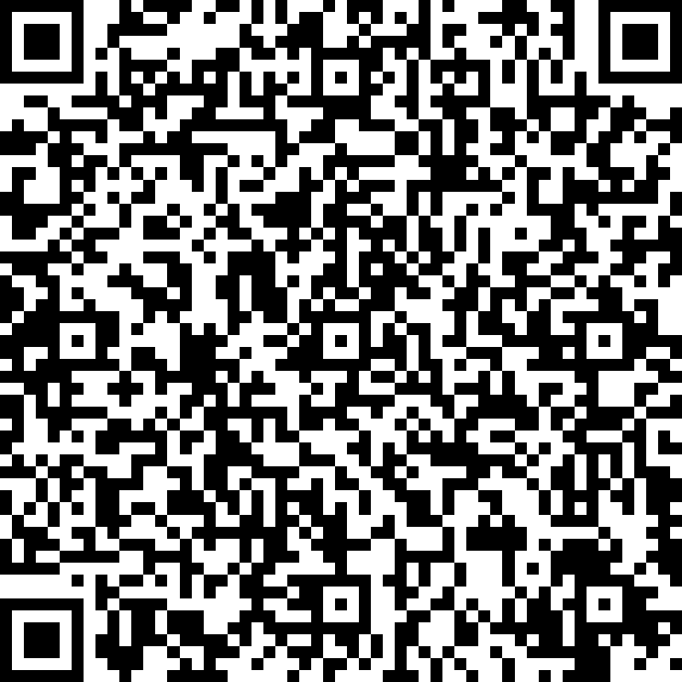
 |  |  |  |  |  |  |  |  |  |  |  |  |  |  | 電話番号 |  |  |  |  |  |  | ― |  |  |  |  | ―
 |  |  |  |  |  |  |  |  |  |  |  |  |  |  | 担当者名
 |  |  |  |  |  |  |  |  |  |  |  |  |  |  | 記載者連絡先 |  |  |  |  |  |  | ― |  |  |  |  | ―
※証明日及び押印がないものは無効となります。
下記の内容について、事実であることを証明いたします。
※本証明書の内容について、就労先事業者等に無断で作成し又は改変を行ったときには、刑法上の罪に問われる場合があります。

No. | 項目 | 記載欄
1 | 業種 | □ | 農業・林業 |  |  | □ | 漁業 |  |  | □ | 鉱業・採石業・砂利採取業 |  |  |  |  | □ | 建設業 |  | □ | 製造業 |  | □ | 電気・ガス・熱供給・水道業
 |  | □ | 情報通信業 |  |  | □ | 運輸業・郵便業 |  |  | □ | 卸売業・小売業 |  |  |  |  | □ | 金融業・保険業 |  |  |  |  | □ | 不動産業・物品賃貸業
 |  | □ | 学術研究・専門・技術サービス |  |  |  |  |  |  | □ | 宿泊業・飲食サービス業 |  |  |  |  | □ | 生活関連サービス業・娯楽業 |  |  |  |  |  |  |  | □ | 医療・福祉
 |  | □ | 教育・学習支援業 |  |  |  | □ | 複合サービス事業 |  |  |  | □ | 公務 |  |  | □ | その他（ |  |  |  |  |  |  |  |  |  |  | ）
2 | フリガナ
 | 本人氏名 |  |  |  |  |  |  |  |  |  |  |  |  |  |  |  |  |  |  | 生年 月日 |  |  |  |  | 年 |  | 月 |  | 日
3 | 雇用(予定)期間等 | □ | 無期 | □ | 有期 | ■ 期間 【必須】 （無期の場合は雇用開始日のみ） |  |  |  |  |  |  |  |  | 年 |  | 月 |  | 日 | ～ |  |  | 年 |  | 月 |  | 日
4 | 本人就労先事業所 | 名称
 |  | 住所
5 | 雇用の形態 | □ | 正社員 |  | □ | パート・アルバイト |  |  |  | □ | 派遣社員 |  | □ | 契約社員 |  | □ | 会計年度任用職員 |  |  |  | □ | 非常勤・臨時職員 |  |  |  | □ | 役員
 |  | □ | 自営業主 |  | □ | 自営業専従者 |  |  |  | □ | 家族従業者 |  |  | □ | 内職 | □ | 業務委託 |  |  | □ | その他( |  |  |  |  |  |  |  | )
◆
6 | 就労時間 (固定就労の場合) ※育児短時間勤務制度利用前 の就労時間とする 残業時間は含まない | 月 | 火 | 水 | 木 | 金 | 土 | 日 | 祝日 |  |  | 合計 時間 |  | 月間 |  |  |  | 時間 |  |  |  | 分 | （うち休憩時間 |  |  |  |  | 分）
 |  | □ | □ | □ | □ | □ | □ | □ | □
 |  | 一月当たりの就労日数 |  |  |  |  |  | 月間 |  |  |  |  | 日 | 一週当たりの就労日数 |  |  |  |  |  | 週間 |  |  |  |  | 日
 |  | 平日 |  |  |  | 時 |  |  | 分 |  | ～ |  |  |  | 時 |  |  | 分 | （うち休憩時間 |  |  |  |  | 分）
 |  | 土曜 |  |  |  | 時 |  |  | 分 |  | ～ |  |  |  | 時 |  |  | 分 | （うち休憩時間 |  |  |  |  | 分）
 |  | 日祝 |  |  |  | 時 |  |  | 分 |  | ～ |  |  |  | 時 |  |  | 分 | （うち休憩時間 |  |  |  |  | 分）
「固定就労」「変則就労」とも合計時間 ◆月間に、就労時間（合計時間）を必ず記入してください。
 | 就労時間 (変則就労の場合) ※同上 | 合計時間 |  |  |  | □ | 月間 |  | □ | 週間 |  |  |  | 時間 |  |  |  | 分 | （うち休憩時間 |  |  |  |  | 分）
 |  | 就労日数 |  |  |  | □ | 月間 |  | □ | 週間 |  |  |  | 日
 |  | 主な就労時間帯 ・シフト時間帯 |  |  |  |  |  | 時 |  |  | 分 | ～ |  |  | 時 |  |  | 分 | （うち休憩時間 |  |  |  |  | 分）
7 | 就労実績 ※時間数に休憩・残業時間を含む | 年月 |  |  |  | 年 |  |  | 月 |  | 年月 |  |  |  | 年 |  |  | 月 |  | 年月 |  |  |  | 年 |  |  | 月
 |  |  |  | 日／月 |  |  |  | 時間／月 |  |  |  |  | 日／月 |  |  |  | 時間／月 |  |  |  |  | 日／月 |  |  |  | 時間／月
8 | 産前･産後休業の取得 ※取得予定を含む ※法人等の独自制度を含む | □ | 取得予定 |  | □ | 取得中
 |  | 期間 |  |  |  | 年 |  |  | 月 |  |  | 日 |  | ～ |  |  |  |  | 年 |  |  | 月 |  |  | 日
9 | 育児休業の取得 ※取得予定を含む ※法人等の独自制度を含む | □ | 取得予定 |  | □ | 取得中 |  | □ | 取得済み
 |  | 期間 |  |  |  | 年 |  | 月 |  | 日 | ～ |  |  | 年 |  | 月 |  | 日
10 | 産休・育休以外の休業の 取得 ※法人等の独自制度を含む | □ | 取得予定 |  | □ | 取得中 |  | □ | 取得済み |  | 理由 |  | □ | 介護休業 |  |  | □ | 病休 |  | □ | その他（ |  |  |  |  |  |  |  | )
 |  | 期間 |  |  |  | 年 |  | 月 |  | 日 | ～ |  |  | 年 |  | 月 |  | 日
11 | 復職（予定）年月日 | □ | 復職予定 |  | □ | 復職済み |  |  |  |  | 年 |  |  | 月 |  |  | 日
12 | 育児のための短時間 勤務制度利用有無 ※取得予定を含む ※法人等の独自制度を含む | □ | 取得予定 |  | □ | 取得中 |  |  |  |  | 期間 |  |  |  | 年 |  | 月 |  | 日 | ～ |  |  | 年 |  | 月 |  | 日
【No.18へ】
 |  | 主な就労時間帯 ・シフト時間帯 |  |  |  |  |  | 時 |  |  | 分 | ～ |  |  | 時 |  |  | 分 | （うち休憩時間 |  |  |  |  | 分）
【「有」(予定含む)の場合、No.18を必ず記入してください。】
13 | 保育士等としての勤務実態の有無 | □ | 有 | □ | 有（予定） |  | □ | 無
【№3が「有期」の場合、必ず記入してください。】
14 | （雇用契約の）満了後の 更新の有無 | □ | 有 | □ | 有（予定） |  | □ | 無 | □ | 未定
15 | 入所内定時育休短縮可否 | □ | 可 | □ | 可（予定） |  | □ | 否
16 | 育休延長可否 | □ | 可 | □ | 可（予定） |  | □ | 否
17 | 単身赴任期間（予定含む） |  |  | 年 |  |  | 月 |  |  | 日 |  | ～ |  |  |  |  | 年 |  |  | 月 |  |  | 日
18 | 備考欄 | 保育士等としての勤務形態 |  |  |  |  | □ | 保育士 |  | □ | みなし保育士（保健師、看護師又は准看護師に限る。） |  |  |  |  |  |  |  |  |  | □ | 保育教諭
 |  |  |  |  |  |  | □ | 調理員（管理栄養士、栄養士又は調理師の資格を有する者に限る。） |  |  |  |  |  |  |  |  |  |  |  |  | □ | 児童指導員 |  |  | □ | 放課後児童支援員
 |  | 育児のための短時間勤務制度利用の場合の月間就労時間 |  |  |  |  |  |  |  |  |  |  |  |  | 月間 |  |  |  | 時間 |  |  |  | 分 | （うち休憩時間 |  |  |  |  | 分)

19 | 保護者記載欄 | 児童名 |  |  |  |  |  | 生年月日 |  |  |  |  |  |  |  | 施設名 |  |  |  |  |  | □ | 利用中 |  | □ | 申込中（第一希望）
 |  |  |  |  |  |  |  |  |  | 年 |  | 月 |  |  | 日
 |  | 児童名 |  |  |  |  |  | 生年月日 |  |  |  |  |  |  |  | 施設名 |  |  |  |  |  | □ | 利用中 |  | □ | 申込中（第一希望）
 |  |  |  |  |  |  |  |  |  | 年 |  | 月 |  |  | 日
 |  | 児童名 |  |  |  |  |  | 生年月日 |  |  |  |  |  |  |  | 施設名 |  |  |  |  |  | □ | 利用中 |  | □ | 申込中（第一希望）
 |  |  |  |  |  |  |  |  |  | 年 |  | 月 |  |  | 日

